Sheet1
种类 | 代表建筑 | 建造时间 | 地位象征1-10，10最高 | 结构描述 | 寓意 | 参考图片
三交六椀菱花 | 太和殿 | 清康熙 | 10 | 由三根棂条在同一中心点相交，形成对称而富有张力的放射骨架。三角形交接处形成六瓣菱花，中心常为圆形，整体呈现 “菱花为实、圆孔为虚” 的虚实对比效果。 | 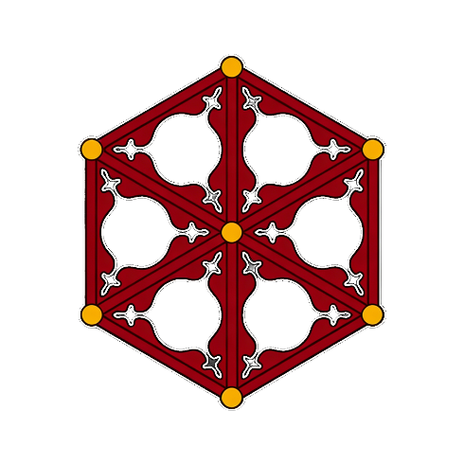 天地交感、政权稳固、国泰民安。
轱辘钱 | 养心殿正殿 | 明嘉靖 | 9 | 造型核心为圆圈内嵌内向弧形方格，整体形态高度模仿中国古代圆形方孔的铜钱。棂条多为圆浑或带弧度的线条，拼接时圈与方弧组合规整、连绵成纹。 | 财源滚滚、广招人才。 | 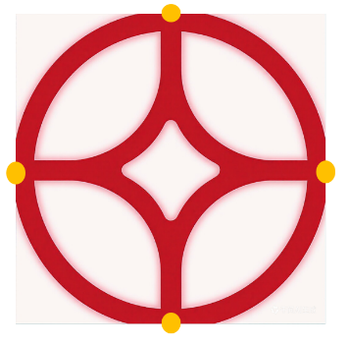
正方格 | 乾清门 | 明永乐 | 8 | 由大小相等的正方形格子构成。这些格子通常以“上下左右对称”的方式排列，由内向外延伸，形成连续、重复的图案。 | 品行正直、刚毅稳固。 | 
冰裂纹 | 养心殿后殿 | 明嘉靖 | 8 | 冰裂纹窗棂以不规则、自然交错的棂条构成，形态如同冰冻开裂后的自然纹理，疏密错落、灵动自然，形成质朴清雅的几何纹理。 | 寒窗苦读终成大器、坚韧高洁、否极泰来。 | 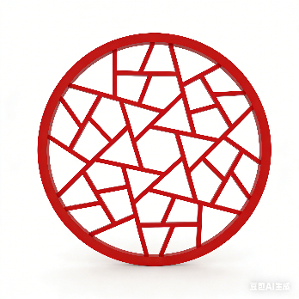
双交四椀菱花 | 景仁宫 | 明永乐 | 7 | 其等级低于“三交六椀菱花”，一束花组由四个花瓣组成，形状像四个圆碗，故名“四椀”。根据相交方式，可分为正交和斜交两种形制。 | 阴阳相合、四时有序，天地和谐、滋生万物。 | 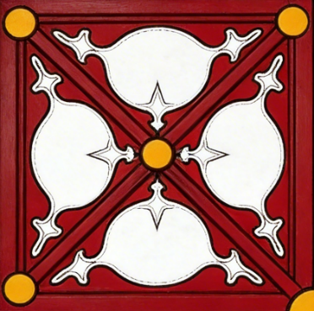
步步锦 | 倦勤斋（宁寿宫花园） | 清乾隆 | 6 | 步步锦的图案由长短不同的直棂和横棂按一定规律组合而成，直棂与横棂各自端头逗着对方的中部与边部，形成丁字形状，且由外长而内短相逗，构成一步步变化的几何图案。 |  步步高升、前程美好。
斜方格 | 临溪亭（慈宁宫花园） | 明万历 | 5 | 由两根或多根斜向的棂条相互交叉，形成一个个连续的菱形（或称斜方形）网格。斜方格的菱形结构在视觉上更具流动感和延伸性，显得更为灵动。 | 网罗财富、丰收富足。 | 
万字纹 | 绛雪轩（御花园） | 清乾隆 | 5 | 以“卍”字为基础，由十字结构四端向同一方向延伸并旋转构成。其核心是四方连续的“万字不到头”结构，通过首尾衔接形成连绵不断的网状图案。 | 万寿无疆、万事吉祥、富贵永续。 | 